无损检测
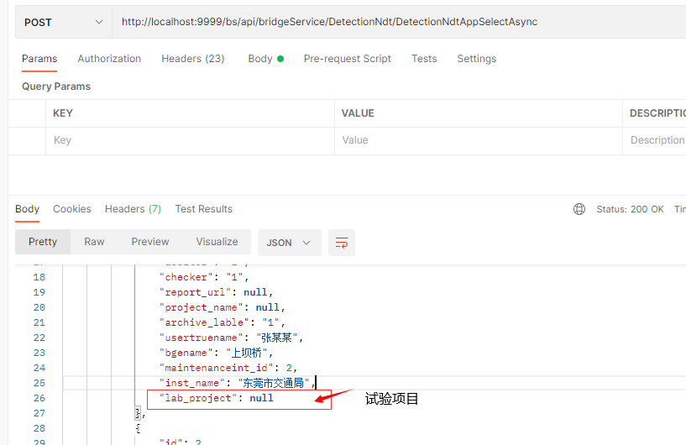
数据库表名(新增字段)
detection_ndt | 增加字段 | 字段名
 | lab_project | 试验项目
 | bdg_assembly | 桥梁构件
 | assembly_intension | 构件的材料强度

接口字段更新
 | 接口名
 | DetectionNdtAppCreateAsync
 | DetectionNdtAppSelectAsync | 接口返回值新增字段lab_project(试验项目)

搜索栏新增字段 | 字段名 | 英文名
 | 桥梁名 | bridge_name
 | 检测人 | check_user
 | 检测单位 | check_company
 | 检测时间 | check_time_start ,check_time_end
 | 试验项目 | lab_project
 | 桥梁编号 | bridge_no

